Atividade 1
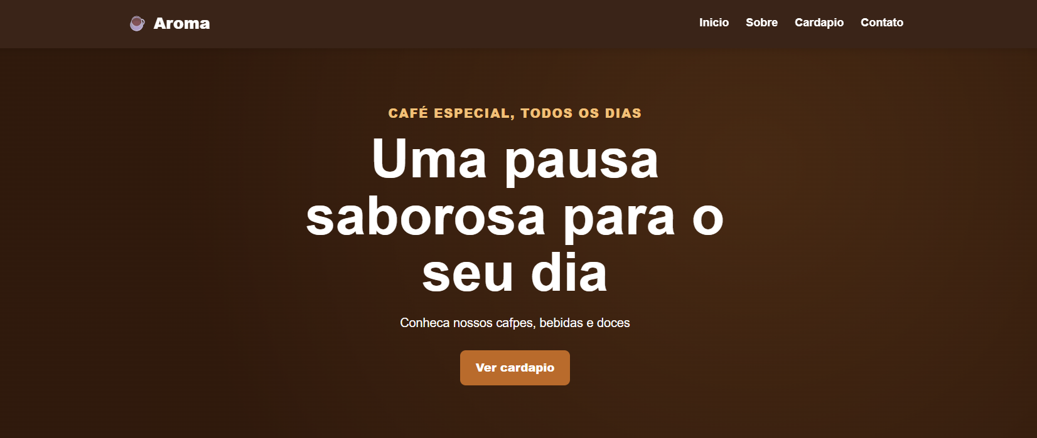
Introdução

🧩 Contexto da atividade Você foi contratado por uma agência de desenvolvimento web que recebeu um novo cliente: a cafeteria Aroma Café. Antes de iniciar a criação do site, a equipe precisa compreender como funciona a Web e conhecer a estrutura básica utilizada pelas páginas HTML. 📞 O que o cliente solicitou O cliente deseja uma página institucional simples para divulgar sua empresa na Internet, mas antes do desenvolvimento a equipe deverá pesquisar como um site é publicado e como os navegadores interpretam documentos HTML. 🎯 Desafio Pesquisar os conceitos de Internet, World Wide Web, domínio, hospedagem e linguagem de marcação. Em seguida, criar a primeira página HTML contendo a estrutura básica do documento. 🚀 Missão da turma Compreender os fundamentos da Web e produzir um documento HTML5 válido utilizando as principais tags estruturais. 📦 Entrega esperada • Documento com a pesquisa realizada. • Arquivo index.html contendo a estrutura básica do HTML5. • Validação do código no navegador.

Código de exemplo
<!DOCTYPE html> <html lang="pt-BR"> <head> <meta charset="UTF-8"> <title>Aroma Café</title> </head> <body> <h1>Aroma Café</h1> <p> Bem-vindo ao site da Aroma Café. Aqui você encontrará informações sobre nossos produtos e serviços. </p> <img src="cafeteria.jpg" alt="Imagem da cafeteria" width="500"> </body> </html>

Imagem de exemplo

Atividade 2
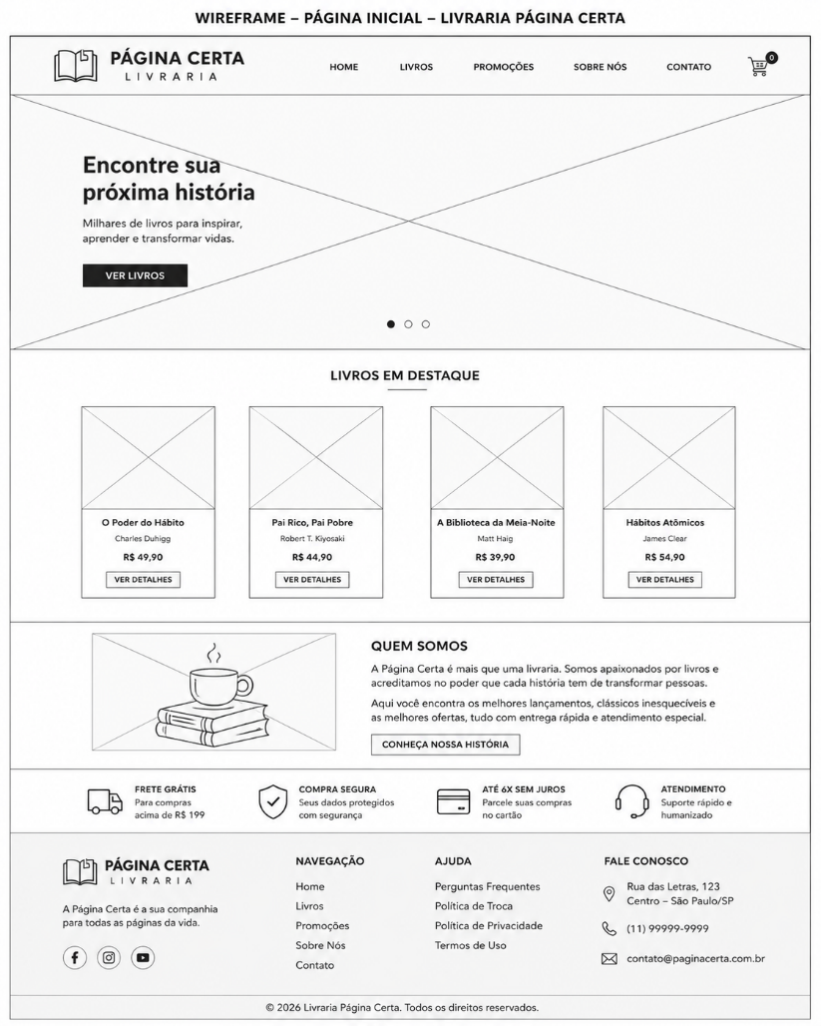
Introdução

🧩 Contexto da atividade Você foi contratado por uma agência de desenvolvimento web que recebeu um novo cliente: a Livraria Página Certa. Após compreender como funciona a Internet e criar a primeira página HTML, chegou o momento de iniciar o planejamento do novo site da empresa. Antes de qualquer linha de código ser escrita, a equipe de desenvolvimento precisa apresentar ao cliente um wireframe, representando a organização visual da página inicial. Essa etapa é fundamental para validar a disposição das informações e reduzir retrabalho durante o desenvolvimento. 📞 O que o cliente solicitou O cliente deseja um site moderno, organizado e intuitivo para apresentar sua livraria na Internet. Antes da implementação em HTML e CSS, a equipe deverá desenvolver um wireframe da página inicial, contendo todos os elementos necessários para facilitar a navegação dos usuários. 🎯 Desafio Desenvolver um wireframe para a página inicial da Livraria Página Certa contendo: Logotipo; Menu de navegação; Banner principal; Área de livros em destaque; Seção "Quem Somos"; Botão de contato; Rodapé com informações da empresa. O wireframe deverá representar apenas a estrutura da página, sem preocupação com cores ou detalhes gráficos. 🚀 Missão da turma Planejar a estrutura visual da página inicial da Livraria Página Certa, organizando corretamente os elementos da interface para proporcionar uma boa experiência ao usuário e facilitar o desenvolvimento da próxima etapa do projeto. 📦 Entrega esperada • Wireframe da página inicial desenvolvido em papel ou ferramenta digital; • Identificação de todos os elementos da interface; • Justificativa para a organização escolhida; • Apresentação do wireframe para validação do cliente (professor).

Código de exemplo
<!DOCTYPE html> <html lang="pt-BR"> <head> <meta charset="UTF-8"> <title>Livraria Página Certa</title> </head> <body> <header> <h1>Livraria Página Certa</h1> <nav> Home | Livros | Promoções | Contato </nav> </header> <main> <section id="banner"> Banner Principal </section> <section id="destaques"> Livros em Destaque </section> <section id="sobre"> Sobre a Empresa </section> </main> <footer> © 2026 Livraria Página Certa </footer> </body> </html>

Imagem de exemplo

Atividade 3
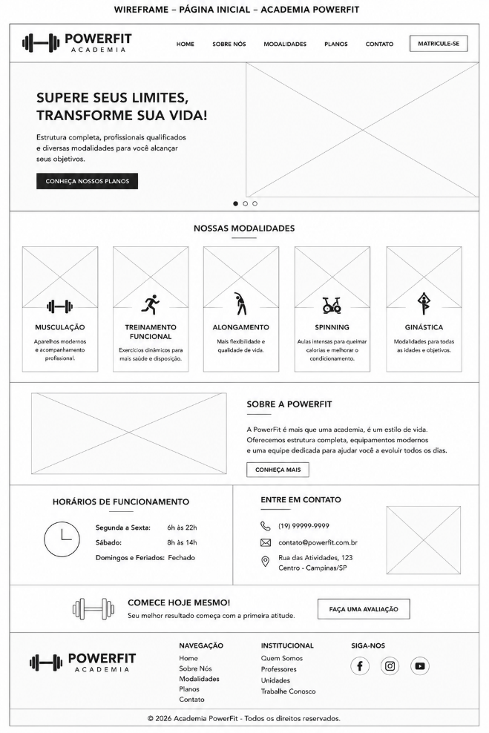
Introdução

🧩 Contexto da atividade Você foi contratado por uma agência de desenvolvimento web que recebeu um novo cliente: a Academia PowerFit. A empresa deseja criar um site institucional para apresentar seus serviços, horários de funcionamento e modalidades disponíveis. Antes de desenvolver páginas completas, a equipe precisa organizar corretamente a estrutura básica de um documento HTML. 📞 O que o cliente solicitou O cliente deseja uma página inicial simples, contendo o nome da academia, uma breve apresentação, informações sobre as modalidades oferecidas e os horários de atendimento. A equipe deverá criar essa página utilizando corretamente as principais tags estruturais do HTML5. 🎯 Desafio Criar um arquivo chamado index.html contendo: declaração do tipo de documento; tag <html>; seção <head>; codificação de caracteres; título da página; seção <body>; títulos e parágrafos; comentários no código; informações básicas da Academia PowerFit. 🚀 Missão da turma Compreender a organização de um documento HTML5 e produzir uma página estruturada corretamente, utilizando as tags fundamentais da linguagem de marcação. 📦 Entrega esperada Arquivo index.html com a estrutura completa do HTML5. Título da página configurado na aba do navegador. Nome e apresentação da Academia PowerFit. Lista com as modalidades oferecidas. Horários de funcionamento. Código organizado e comentado. Validação da página no navegador.

Código de exemplo
<!DOCTYPE html> <html lang="pt-BR"> <head> <meta charset="UTF-8"> <meta name="viewport" content="width=device-width, initial-scale=1.0" > <title>Academia PowerFit</title> </head> <body> <!-- Cabeçalho principal da página --> <h1>Academia PowerFit</h1> <!-- Apresentação da empresa --> <h2>Transforme sua rotina</h2> <p> A Academia PowerFit oferece estrutura completa, profissionais qualificados e diversas modalidades para ajudar você a alcançar seus objetivos. </p> <!-- Modalidades oferecidas --> <h2>Nossas modalidades</h2> <ul> <li>Musculação</li> <li>Treinamento funcional</li> <li>Alongamento</li> <li>Spinning</li> <li>Ginástica</li> </ul> <!-- Horários de funcionamento --> <h2>Horários de funcionamento</h2> <p>Segunda a sexta-feira: das 6h às 22h.</p> <p>Sábados: das 8h às 14h.</p> <p>Domingos e feriados: fechado.</p> <!-- Informações de contato --> <h2>Entre em contato</h2> <p>Telefone: (19) 99999-9999</p> <p>E-mail: contato@powerfit.com.br</p> </body> </html>

Imagem de exemplo

Atividade 4
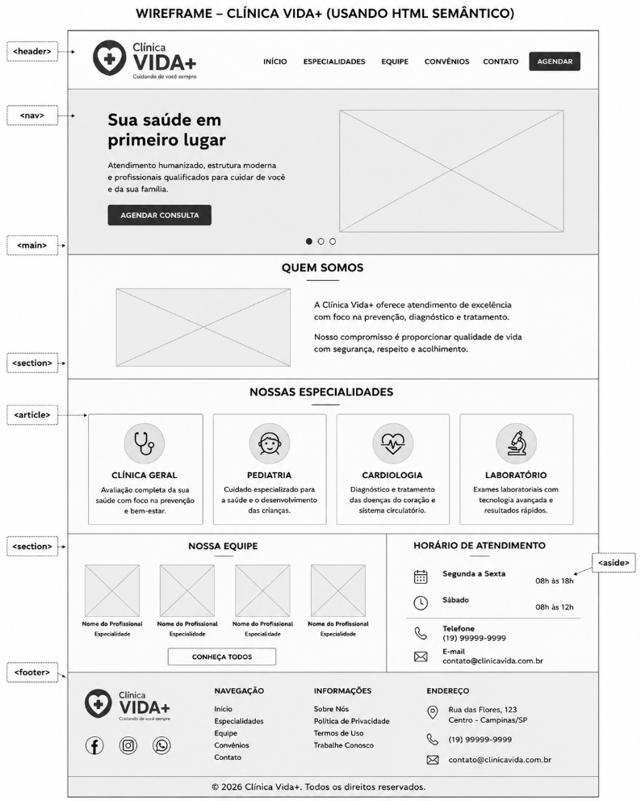
Introdução

🧩 Contexto da atividade Você foi contratado por uma agência de desenvolvimento web que recebeu um novo cliente: a Clínica Vida+. A clínica está modernizando seu site institucional para oferecer uma navegação mais organizada, melhorar a acessibilidade e facilitar a localização das informações pelos pacientes. Durante a análise do projeto, a equipe percebeu que o site antigo utilizava apenas a tag <div> para estruturar todo o conteúdo, dificultando a leitura do código e prejudicando mecanismos de busca e tecnologias assistivas. Agora será necessário reconstruir a página utilizando as tags semânticas do HTML5, tornando o código mais organizado, compreensível e acessível. 📞 O que o cliente solicitou O cliente deseja uma página institucional contendo informações sobre a clínica, especialidades médicas, horários de atendimento e formas de contato. Para isso, a equipe deverá utilizar corretamente as principais tags semânticas do HTML5, organizando cada seção da página conforme sua finalidade. 🎯 Desafio Desenvolver uma página institucional utilizando corretamente as seguintes tags: <header> <nav> <main> <section> <article> <aside> <footer> Organize o conteúdo de forma lógica, facilitando a navegação do usuário e tornando a estrutura da página mais clara e acessível. 🚀 Missão da turma Aplicar os conceitos de HTML Semântico para estruturar uma página web organizada, acessível e compatível com as boas práticas do desenvolvimento moderno. Ao final da atividade, a equipe deverá apresentar uma página bem estruturada, demonstrando o uso correto de cada elemento semântico. 📦 Entrega esperada Arquivo index.html; Utilização correta das principais tags semânticas do HTML5; Menu de navegação funcional; Seções organizadas conforme o conteúdo; Rodapé com informações da clínica; Código comentado e organizado; Funcionamento validado no navegador.

Código de exemplo
<!DOCTYPE html> <html lang="pt-BR"> <head> <meta charset="UTF-8"> <title>Clínica Vida+</title> </head> <body> <header> <h1>Clínica Vida+</h1> <nav> <a href="#">Início</a> <a href="#">Especialidades</a> <a href="#">Equipe</a> <a href="#">Contato</a> </nav> </header> <main> <section> <h2>Quem Somos</h2> <p> A Clínica Vida+ oferece atendimento humanizado, profissionais especializados e tecnologia para cuidar da saúde dos pacientes. </p> </section> <section> <h2>Especialidades</h2> <article> Clínica Geral </article> <article> Pediatria </article> <article> Cardiologia </article> </section> <aside> <h3>Horário de Atendimento</h3> <p> Segunda a Sexta 08h às 18h </p> </aside> </main> <footer> <p> © 2026 Clínica Vida+ </p> </footer> </body> </html>

Imagem de exemplo

Atividade 5
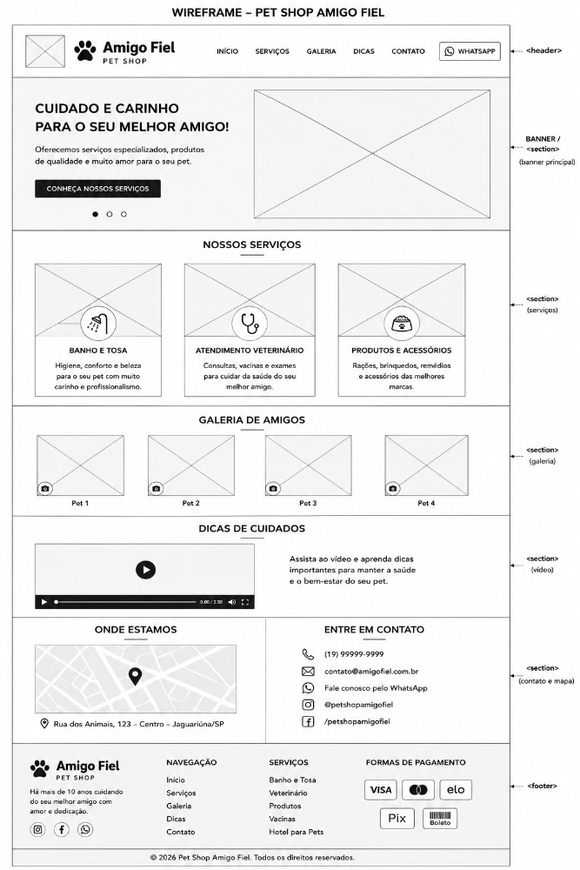
Introdução

🧩 Contexto da atividade Você foi contratado por uma agência de desenvolvimento web que recebeu um novo cliente: o Pet Shop Amigo Fiel. A empresa deseja modernizar sua presença na Internet e criar uma página mais atrativa para apresentar seus serviços, produtos e formas de atendimento. Na etapa anterior, a equipe aprendeu a organizar uma página utilizando HTML semântico. Agora será necessário enriquecer o conteúdo do site com imagens, links, vídeos e informações incorporadas. 📞 O que o cliente solicitou O cliente deseja uma página institucional que apresente os principais serviços do pet shop, uma galeria com imagens dos animais atendidos, um vídeo com dicas de cuidados e links para contato e redes sociais. A página também deverá permitir que o usuário consulte a localização da empresa por meio de um mapa incorporado. 🎯 Desafio Desenvolver uma página para o Pet Shop Amigo Fiel contendo: logotipo ou imagem da empresa; banner principal; imagens dos serviços oferecidos; galeria de animais; links internos e externos; vídeo incorporado; mapa de localização; botão de contato pelo WhatsApp; textos alternativos nas imagens. Todos os elementos deverão ser organizados de forma clara, utilizando corretamente as tags HTML correspondentes. 🚀 Missão da turma Aplicar recursos multimídia em uma página HTML, utilizando imagens, links, vídeos e conteúdos incorporados de maneira organizada, funcional e acessível. A equipe deverá garantir que todos os arquivos sejam carregados corretamente e que os links direcionem o usuário para o destino esperado. 📦 Entrega esperada Arquivo index.html; Pasta organizada com as imagens utilizadas; Banner principal da empresa; Seção com os serviços oferecidos; Galeria contendo pelo menos quatro imagens; Vídeo incorporado à página; Link para WhatsApp ou outra forma de contato; Mapa de localização incorporado; Uso do atributo alt em todas as imagens; Página validada no navegador.

Código de exemplo
<!DOCTYPE html> <html lang="pt-BR"> <head> <meta charset="UTF-8"> <meta name="viewport" content="width=device-width, initial-scale=1.0" > <title>Pet Shop Amigo Fiel</title> </head> <body> <header> <img src="imagens/logo.png" alt="Logotipo do Pet Shop Amigo Fiel" width="180" > <h1>Pet Shop Amigo Fiel</h1> <nav> <a href="#inicio">Início</a> <a href="#servicos">Serviços</a> <a href="#galeria">Galeria</a> <a href="#video">Cuidados</a> <a href="#contato">Contato</a> </nav> </header> <main> <section id="inicio"> <h2>Cuidado e carinho para o seu melhor amigo</h2> <img src="imagens/banner-petshop.jpg" alt="Cachorro e gato atendidos pelo Pet Shop Amigo Fiel" width="800" > <p> Oferecemos atendimento especializado, produtos de qualidade e serviços pensados para o bem-estar do seu animal de estimação. </p> <a href="https://wa.me/5519999999999" target="_blank" > Fale conosco pelo WhatsApp </a> </section> <section id="servicos"> <h2>Nossos serviços</h2> <article> <img src="imagens/banho-tosa.jpg" alt="Cachorro durante o serviço de banho e tosa" width="250" > <h3>Banho e tosa</h3> <p> Higiene, conforto e cuidado com profissionais preparados para atender seu animal. </p> </article> <article> <img

Imagem de exemplo

Atividade 6
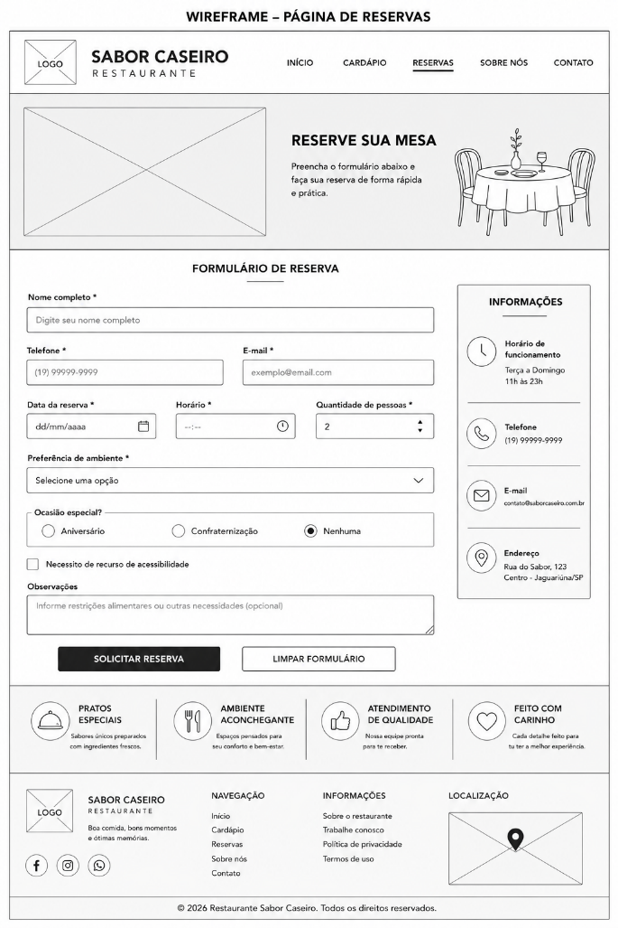
Introdução

🧩 Contexto da atividade Você foi contratado por uma agência de desenvolvimento web que recebeu um novo cliente: o Restaurante Sabor Caseiro. O restaurante deseja melhorar o atendimento aos clientes e reduzir o número de reservas realizadas apenas por telefone. Para isso, a empresa decidiu incluir em seu site uma página de reservas online. A equipe de desenvolvimento deverá criar um formulário que permita ao cliente informar seus dados, escolher a data e o horário da reserva e indicar a quantidade de pessoas. 📞 O que o cliente solicitou O cliente deseja uma página simples e organizada para que os usuários possam solicitar uma reserva de mesa pela Internet. O formulário deverá coletar informações básicas do cliente e apresentar campos adequados para cada tipo de dado. 🎯 Desafio Desenvolver um formulário de reservas contendo: nome completo; telefone; e-mail; data da reserva; horário desejado; quantidade de pessoas; preferência de ambiente; campo para observações; botão para enviar; botão para limpar o formulário. Os campos obrigatórios deverão ser identificados e configurados corretamente. 🚀 Missão da turma Aplicar os principais elementos de formulário do HTML5 para construir uma página funcional, organizada e acessível. A equipe deverá utilizar tipos de campos adequados, rótulos associados aos controles e validações básicas fornecidas pelo navegador. 📦 Entrega esperada Arquivo index.html; Formulário completo de reservas; Uso correto das tags <form>, <label>, <input>, <select>, <textarea> e <button>; Campos obrigatórios configurados; Associação correta entre rótulos e campos; Validação básica no navegador; Código organizado e comentado; Teste de preenchimento e envio do formulário.

Código de exemplo
<!DOCTYPE html> <html lang="pt-BR"> <head> <meta charset="UTF-8"> <meta name="viewport" content="width=device-width, initial-scale=1.0" > <title>Reservas | Restaurante Sabor Caseiro</title> </head> <body> <header> <h1>Restaurante Sabor Caseiro</h1> <nav> <a href="#inicio">Início</a> <a href="#cardapio">Cardápio</a> <a href="#reservas">Reservas</a> <a href="#contato">Contato</a> </nav> </header> <main> <section id="reservas"> <h2>Reserve sua mesa</h2> <p> Preencha o formulário abaixo para solicitar uma reserva em nosso restaurante. </p> <form action="#" method="post"> <div> <label for="nome"> Nome completo: </label> <input type="text" id="nome" name="nome" placeholder="Digite seu nome" required > </div> <div> <label for="telefone"> Telefone: </label> <input type="tel" id="telefone" name="telefone" placeholder="(19) 99999-9999" required > </div> <div> <label for="email"> E-mail: </label> <input type="email" id="email" name="email" placeholder="cliente@email.com"

Imagem de exemplo

Atividade 7
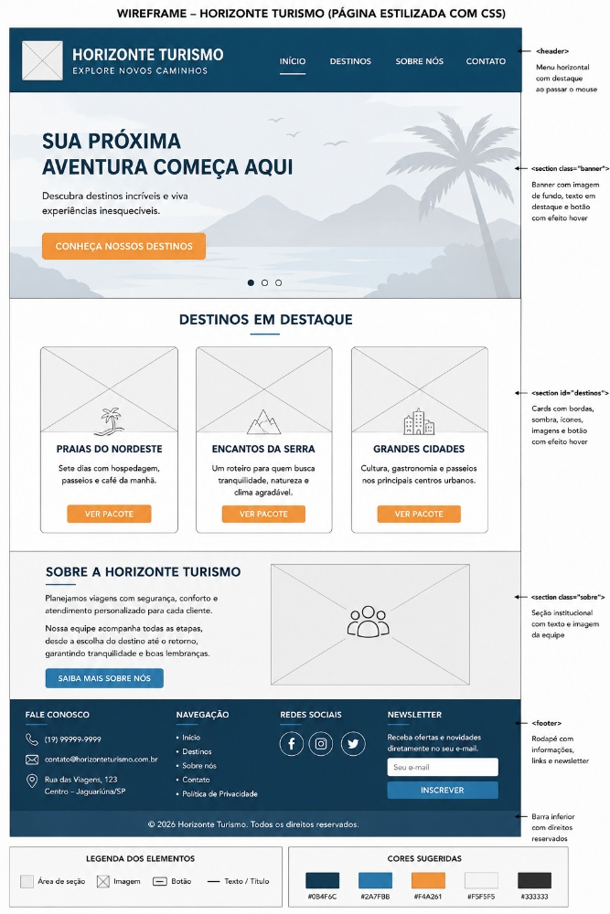
Introdução

🧩 Contexto da atividade Você foi contratado por uma agência de desenvolvimento web que recebeu um novo cliente: a Horizonte Turismo. A empresa já possui uma página criada em HTML para apresentar seus destinos, pacotes e formas de contato. Entretanto, o site ainda aparece sem cores, sem espaçamento adequado e com os elementos organizados de maneira muito simples. Agora a equipe deverá aplicar CSS para transformar a página básica em uma interface mais agradável, organizada e próxima de um site profissional. 📞 O que o cliente solicitou O cliente deseja que a página da Horizonte Turismo tenha uma identidade visual moderna e transmita a sensação de aventura, segurança e tranquilidade. A equipe deverá estilizar os títulos, textos, menu, botões, imagens, cards de destinos e rodapé, mantendo o conteúdo já desenvolvido em HTML. 🎯 Desafio Criar um arquivo chamado style.css e conectá-lo ao documento HTML. A página deverá receber: cores para o cabeçalho, botões e rodapé; fontes e tamanhos de texto adequados; espaçamento interno e externo; bordas e sombras nos cards; organização dos destinos em blocos; efeitos visuais nos links e botões; largura adequada para imagens; alinhamento dos elementos; identidade visual coerente com uma agência de turismo. 🚀 Missão da turma Aplicar propriedades de CSS para transformar uma página HTML simples em uma interface organizada, atrativa e funcional. A equipe deverá compreender a separação entre estrutura e aparência, mantendo o conteúdo no HTML e toda a estilização no arquivo CSS. 📦 Entrega esperada Arquivo index.html; Arquivo style.css; Ligação correta entre HTML e CSS; Cabeçalho e menu estilizados; Banner principal; Cards com os destinos turísticos; Botões com efeito ao passar o mouse; Seção de apresentação da empresa; Rodapé personalizado; Código organizado e comentado; Comparação visual entre a versão sem CSS e a versão estilizada.

Código de exemplo
<!DOCTYPE html> <html lang="pt-BR"> <head> <meta charset="UTF-8"> <meta name="viewport" content="width=device-width, initial-scale=1.0" > <title>Horizonte Turismo</title> <link rel="stylesheet" href="style.css"> </head> <body> <header> <div class="logo"> <h1>Horizonte Turismo</h1> <p>Explore novos caminhos</p> </div> <nav> <a href="#inicio">Início</a> <a href="#destinos">Destinos</a> <a href="#sobre">Sobre nós</a> <a href="#contato">Contato</a> </nav> </header> <main> <section id="inicio" class="banner"> <div class="banner-conteudo"> <h2>Sua próxima aventura começa aqui</h2> <p> Descubra destinos incríveis e viva experiências inesquecíveis. </p> <a href="#destinos" class="botao"> Conheça nossos destinos </a> </div> </section> <section id="destinos"> <h2>Destinos em destaque</h2> <div class="lista-destinos"> <article class="card"> <img src="imagens/praia.jpg" alt="Praia com águas cristalinas" > <h3>Praias do Nordeste</h3> <p> Sete dias com hospedagem, passeios e café da manhã. </p> <a href="#" class="botao"> Ver pacote </a> </article> <article class="card"> <img src="imagens/serra.jpg" alt="Paisagem de serra e montanhas"

Imagem de exemplo

Atividade 8
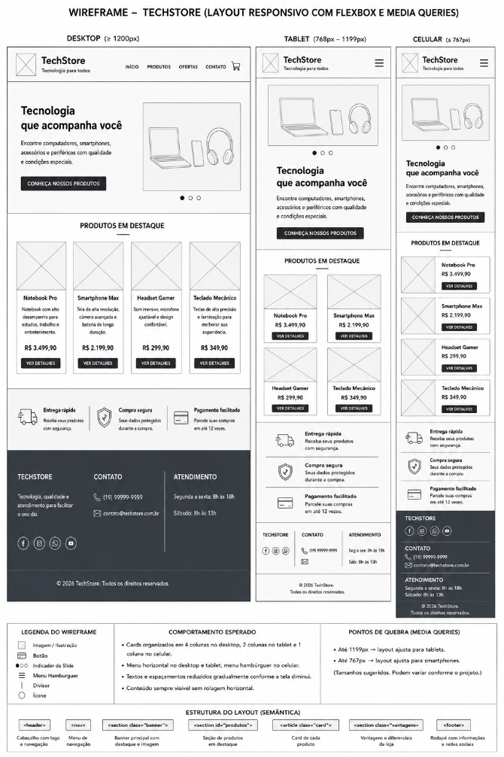
Introdução

🧩 Contexto da atividade Você foi contratado por uma agência de desenvolvimento web que recebeu um novo cliente: a TechStore, uma loja especializada em computadores, celulares, periféricos e acessórios tecnológicos. A empresa já possui uma página para divulgar seus produtos, mas os clientes relataram dificuldades ao acessar o site pelo celular. Os textos ficam pequenos, os produtos aparecem apertados e o menu de navegação ultrapassa a largura da tela. Como grande parte dos acessos acontece por dispositivos móveis, a equipe deverá adaptar o site para funcionar corretamente em computadores, tablets e smartphones. 📞 O que o cliente solicitou O cliente deseja que a página da TechStore se adapte automaticamente ao tamanho da tela utilizada pelo visitante. A página deverá manter uma boa organização visual em diferentes dispositivos, permitindo que o usuário consulte produtos, leia informações e utilize os botões sem precisar ampliar ou movimentar a tela horizontalmente. 🎯 Desafio Desenvolver uma página responsiva para a TechStore utilizando: Flexbox; unidades de medida flexíveis; imagens responsivas; quebra automática dos cards; menu adaptável; media queries; organização específica para desktop, tablet e celular; botões adequados para telas menores; ajuste dos tamanhos de textos e espaçamentos. A página deverá apresentar os produtos em várias colunas nas telas maiores e reorganizá-los em menos colunas conforme a largura da tela diminuir. 🚀 Missão da turma Aplicar os conceitos de design responsivo para criar uma interface que ofereça boa experiência de navegação em diferentes dispositivos. A equipe deverá testar o projeto em pelo menos três larguras de tela: computador; tablet; smartphone. 📦 Entrega esperada Arquivo index.html; Arquivo style.css; Cabeçalho com menu de navegação; Banner principal; Seção com produtos em destaque; Cards organizados com Flexbox; Imagens adaptáveis à largura dos cards; Layout para comp

Código de exemplo
<!DOCTYPE html> <html lang="pt-BR"> <head> <meta charset="UTF-8"> <meta name="viewport" content="width=device-width, initial-scale=1.0" > <title>TechStore</title> <link rel="stylesheet" href="style.css"> </head> <body> <header> <div class="logo"> <h1>TechStore</h1> <p>Tecnologia para todos</p> </div> <nav> <a href="#inicio">Início</a> <a href="#produtos">Produtos</a> <a href="#ofertas">Ofertas</a> <a href="#contato">Contato</a> </nav> </header> <main> <section id="inicio" class="banner"> <div class="banner-texto"> <h2>Tecnologia que acompanha você</h2> <p> Encontre computadores, smartphones, acessórios e periféricos com qualidade e condições especiais. </p> <a href="#produtos" class="botao"> Conheça nossos produtos </a> </div> <div class="banner-imagem"> <img src="imagens/banner-techstore.png" alt="Notebook, smartphone e fones de ouvido" > </div> </section> <section id="produtos"> <h2>Produtos em destaque</h2> <div class="lista-produtos"> <article class="card"> <img src="imagens/notebook.jpg" alt="Notebook para trabalho e estudos" > <h3>Notebook Pro</h3> <p> Notebook com alto desempenho para estudos, trabalho e entretenimento. </p> <strong>R$ 3.499,90</stro

Imagem de exemplo

Atividade 9
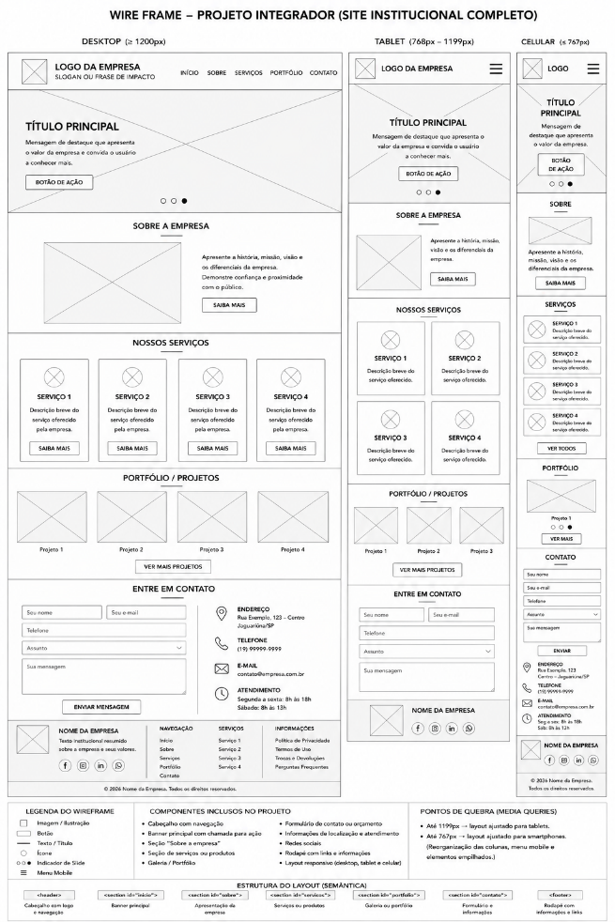
Introdução

🧩 Contexto da atividade Você foi contratado por uma agência de desenvolvimento web para participar de um novo projeto profissional. Após estudar os fundamentos da Web, planejamento de interfaces, estrutura HTML, semântica, conteúdos multimídia, formulários, CSS e responsividade, chegou o momento de reunir todos esses conhecimentos em um único projeto. A agência recebeu a solicitação de criar um site institucional completo para uma empresa real ou fictícia. A escolha do segmento será realizada pela equipe, que poderá desenvolver um projeto para uma loja, escola, academia, clínica, restaurante, oficina, agência de turismo, pet shop ou outro tipo de negócio. O projeto deverá representar uma solução completa, desde o planejamento visual até a implementação e apresentação da página. 📞 O que o cliente solicitou O cliente deseja um site moderno, organizado, acessível e adaptável a diferentes dispositivos. A página deverá apresentar a empresa, seus principais produtos ou serviços, informações de contato e recursos que facilitem a comunicação com os usuários. Antes da programação, a equipe deverá elaborar um wireframe para aprovação do cliente. Depois da validação, será iniciada a construção do site utilizando HTML5 e CSS. 🎯 Desafio Planejar e desenvolver um site institucional completo contendo: identidade da empresa; logotipo ou nome visual; menu de navegação; banner principal; seção de apresentação da empresa; seção de produtos ou serviços; imagens com textos alternativos; links internos e externos; formulário de contato, orçamento ou reserva; informações de localização e atendimento; rodapé; estrutura semântica; estilização com CSS; layout responsivo para computador, tablet e celular. O site deverá apresentar uma identidade visual coerente com o segmento escolhido e oferecer uma navegação simples e intuitiva. 🚀 Missão da turma Desenvolver uma solução web completa, aplicando de forma integrada os conhecimentos construí

Código de exemplo
<!DOCTYPE html> <html lang="pt-BR"> <head> <meta charset="UTF-8"> <meta name="viewport" content="width=device-width, initial-scale=1.0" > <title>Nome da Empresa</title> <link rel="stylesheet" href="style.css"> </head> <body> <header> <div class="logo"> <h1>Nome da Empresa</h1> <p>Slogan da empresa</p> </div> <nav> <a href="#inicio">Início</a> <a href="#sobre">Sobre</a> <a href="#servicos">Serviços</a> <a href="#contato">Contato</a> </nav> </header> <main> <section id="inicio" class="banner"> <div class="banner-conteudo"> <h2>Título principal do site</h2> <p> Apresente aqui uma mensagem de destaque relacionada à empresa. </p> <a href="#servicos" class="botao"> Conheça nossos serviços </a> </div> </section> <section id="sobre" class="sobre"> <div> <h2>Sobre a empresa</h2> <p> Escreva um texto apresentando a história, os objetivos e os diferenciais da empresa. </p> </div> <img src="imagens/equipe.jpg" alt="Equipe da empresa" > </section> <section id="servicos"> <h2>Produtos ou serviços</h2> <div class="lista-cards"> <article class="card"> <img src="imagens/produto-01.jpg" alt="Descrição do primeiro produto ou serviço" > <h3>Produto ou serviço 1</h3> <p>

Imagem de exemplo

